1GD-FR-0020
 |  |  |  |  |  | PROCESO DE GESTIÓN DOCUMENTAL |  |  |  |  |  |  |  |  | POLICÍA NACIONAL
Código:1GD-FR-0020
Fecha: 04/07/2018 |  |  |  |  |  | DIAGNÓSTICO INTEGRAL PARA LOS ARCHIVOS DE LA POLICÍA NACIONAL
Versión: 0

CIUDAD: MITU - VAUPES |  |  |  |  |  |  |  |  | FECHA ELABORACIÓN DEL DIAGNÓSTICO |  |  |  |  |  |  | 27 |  | 3 |  |  | 2024
RESPONSABLE DEL DILIGENCIAMIENTO:
A. IDENTIFICACIÓN
CÓDIGO Y NOMBRE DE LA UNIDAD: 3.8.7.7 DEPARTAMENTO DE POLICIA VAUPES
FECHA DE CREACIÓN DE LA UNIDAD: 23 DE ENERO DE 1992 |  |  |  |  |  |  |  |  | ACTO ADMINISTRATIVO DE CREACIÓN DE LA UNIDAD: RESOLUCION 0557 DEL 23 DE ENERO DE 1992
DIRECCIÓN DE LA UNIDAD: CALLE 14 13 -16 CENTRO A |  |  |  |  |  |  |  |  | ACTO ADMINISTRATIVO VIGENTE DE LA UNIDAD: RESOLUCION 04209 DEL 29 DE OCTUBRE DEL 2013
CORREO ELECTRÓNICO DE LA UNIDAD: DEVAU.COMAN@POLICIA.GOV.CO |  |  |  |  |  |  |  |  | TELÉFONO: 3102880984 |  |  |  |  |  |  |  | IP: 200.25.254.2
A.1 DIRECTOR, COMANDANTE O JEFE DE LA UNIDAD:
NOMBRE:
GRADO: |  |  | CORONEL
CARGO: |  |  | COMANDANTE DE DEPARTAMENTO DE POLICIA VAUPES
TIEMPO EN EL CARGO: |  |  |  | 3 MESES 11 DIAS
A.2 ADMINISTRACIÓN DEL ARCHIVO
Jefe Grupo de Gestión Documental
NOMBRES Y APELLIDOS: |  |  |  |  |  |  |  |  | CAPACITACIÓN O CURSOS EN GESTIÓN DOCUMENTAL Y ARCHIVÍSTICA
GRADO: SUBINTENDENTE |  |  |  |  |  |  |  |  | 1 | CLASIFICAR LOS DOCUMENTOS DE ARCHIVO DE ACUERDO CON LAS ESTRUCTURAS ORGANICO FUNCIONALES ENCONTRADAS Y NORMATIVIDAD VIGENTE
CARGO: JEFE GESTION DOCUMENTAL |  |  |  |  |  |  |  |  | 2 | ADMINISTRACION DOCUMENTAL EN EL ENTRONO LABORAL
TIEMPO EN EL PROCESO DE GESTIÓN DOCUMENTAL |  |  |  |  |  |  |  |  | 3 | ORGANIZACIÓN DOCUMENTAL EN EL ENTORONO LABORAL
TIEMPO EN LA INSTITUCIÓN |  |  |  |  |  |  |  |  | 4 | ORGANIZACIÓN DE ARCHIVOS DE GESTION
CORREO INSTITUCIONAL: |  |  |  |  |  |  |  |  | 5
No. CELULAR: |  |  |  |  |  |  |  |  | 6
No IP DE LA OFICINA Y/O GRUPO; (NO TIENE) |  |  |  |  |  |  |  |  | 7
CONDICIÓN MÉDICO LABORAL: |  |  |  |  |  |  |  |  | 8
Funciones del Jefe Grupo de Gestión Documental
1 | Brindar la información que corresponda de acuerdo a la naturaleza del cargo, a quien la requiera, siguiendo los lineamientos de la normativa establecida.
2 | Implementar el sistema de gestión integral de acuerdo con los lineamientos institucionales, efectuando mejora continua en los procesos que lo requieran
3 | Realizar las actividades establecidas en la gestión documental, aplicando la normativa vigente.
4 | Realizar las actividades establecidas para la implementación del sistema de gestión ambiental en la Policía Nacional
5 | Guardar la reserva y confidencialidad de los documentos e información que sea de su conocimiento dentro del cumplimiento de sus funciones.
6 | Dar buen uso a los elementos asignados bajo su responsabilidad, con el fin de mantenerlos disponibles para el servicio.
7 | Las demás que le sean asignadas de acuerdo con la ley, los reglamentos o la naturaleza de su cargo.
Responsable Archivo Central
NOMBRES Y APELLIDOS: |  |  |  |  |  |  |  |  | CAPACITACIÓN O CURSOS EN GESTIÓN DOCUMENTAL Y ARCHIVÍSTICA
GRADO: PATRULLERO |  |  |  |  |  |  |  |  | 1 | ORGANIZACIÓN DOCUMENTAL EN EL ENTORNO LABORAL
CARGO: RESPONSABLE DE ARCHIVO |  |  |  |  |  |  |  |  | 2
TIEMPO EN EL PROCESO DE GESTIÓN DOCUMENTAL: |  |  |  |  |  |  |  |  | 3
TIEMPO EN LA INSTITUCIÓN: |  |  |  |  |  |  |  |  | 4
CORREO INSTITUCIONAL: |  |  |  |  |  |  |  |  | 5
No. CELULAR: |  |  |  |  |  |  |  |  | 6
No IP DE LA OFICINA Y/O GRUPO: (NO TIENE) |  |  |  |  |  |  |  |  | 7
CONDICIÓN MÉDICO LABORAL: |  |  |  |  |  |  |  |  | 8
Funciones del Responsable Archivo Central
1 | Brindar la información que corresponda de acuerdo a la naturaleza del cargo, a quien la requiera, siguiendo los lineamientos de la normativa establecida.
2 | Implementar el sistema de gestión integral de acuerdo con los lineamientos institucionales, efectuando mejora continua en los procesos que lo requieran
3 | Realizar las actividades establecidas en la gestión documental, aplicando la normativa vigente.
4 | Realizar las actividades establecidas para la implementación del sistema de gestión ambiental en la Policía Nacional
5 | Guardar la reserva y confidencialidad de los documentos e información que sea de su conocimiento dentro del cumplimiento de sus funciones.
6 | Dar buen uso a los elementos asignados bajo su responsabilidad, con el fin de mantenerlos disponibles para el servicio.
7 | Las demás que le sean asignadas de acuerdo con la ley, los reglamentos o la naturaleza de su cargo.
TALENTO HUMANO
GRADO | APELLIDOS Y NOMBRES |  |  |  | CÉDULA | CARGO ACTUAL | No. De Celular | TIEMPO DE SERVICIO EN LA UNIDAD |  |  | TIEMPO EN EL PROCESO DE GESTIÓN DOCUMENTAL |  |  | NIVEL ACADÉMICO |  |  |  |  | CONDICIÓN MÉDICO LABORAL
 |  |  |  |  |  |  |  | Años | Meses | Días | Años | Meses | Días
SI |  |  |  |  |  | JEFE GESTION DOCUMENTAL |  |  |  |  |  |  |  | TECNICO PROFESIONAL EN SERVICIO DE POLICIA
PT |  |  |  |  |  | RADICADOR |  |  |  |  |  |  |  | TECNICO PROFESIONAL EN SERVICIO DE POLICIA
PT |  |  |  |  |  | RESPONSABLE DE ARCHIVO |  |  |  |  |  |  |  | TECNICO PROFESIONAL EN SERVICIO DE POLICIA

A.3 NIVEL Y TIPO DE ARCHIVO
NIVEL DE LA UNIDAD |  |  |  |  | Asesor |  | Control |  | Operativo |  |  |  | Administrativo |  |  |  |  | Docente
 |  |  |  |  |  |  |  |  | X
JURISDICCIÓN |  |  |  |  | Dirección |  |  | Oficina Asesora |  |  | Región |  | Metropolitana |  | Departamento |  |  | Escuela de Policía |  |  |  | Centro de Instrucción
 |  |  |  |  |  |  |  |  |  |  |  |  |  |  | X
MISIÓN DE LA UNIDAD |  |  |  |  | LA MISION DEL DEPARTAMENTO DE POLICIA VAUPES ESTA ENCAMINADA CON LA SATISFACCION DE LAS NECESIDADES DE SEGURIDAD Y TRANQUILIDAD PUBLICAS, MEDIANTE UN EFECTIVO SERVICIO FUNDAMENTADO EN LA PREVENCION , INVESTIGACION Y CONTROL DE DELITOS Y CONTRAVENCIONES , COADYUVANDO A GARANTIZAR LAS CONDICIONES NECESARIAS PARA QUE LOS HABITANTES DENTRO DE LA JURISIDICION DE LAS UNIDADES PUEDAN EJERCER SUS DERECHOS Y LIBERTADES PUBLICAS.
SISTEMA DE ARCHIVO |  |  |  |  | Centralizado |  |  |  |  |  |  | Descentralizado
 |  |  |  |  | X
CLASES DE ARCHIVOS |  |  |  |  | Archivo de Gestión |  | Archivo de Central |  | Archivo Intermedio |  |  | Archivo Histórico |  |  | Número de Depósitos
 |  |  |  |  |  |  | X |  | NO APLICA |  |  | NO APLICA |  |  | 1
NUMERO DE DEPENDENCIAS |  |  |  |  | Operativas |  |  |  |  |  |  |  | Administrativas
 |  |  |  |  | 7 |  |  |  |  |  |  |  | 13
SERVICIOS QUE PRESTA |  |  |  |  | EL GRUPO DE GESTIÓN DOCUMENTAL - ARCHIVO CENTRAL PRESTA LOS SIGUIENTES SERVICIOS
 |  |  |  |  | 1 | Asesorías y Acompañamientos |  |  |  |  | Periodicidad |  | Semanal | Cantidad |  | 16 | Origen |  | Interno
 |  |  |  |  | 2 | Respuesta Derechos de Petición |  |  |  |  |  |  | Trimestral |  |  | 1 |  |  | Interno
 |  |  |  |  | 3 | Prestamos y Consultas de Documentos |  |  |  |  |  |  | Mensual |  |  | 1 |  |  | Interno
 |  |  |  |  | 4 | Inspecciones Judiciales |  |  |  |  |  |  | Anual |  |  | 0 |  |  | Interno
 |  |  |  |  | 5 | Transferencias Documentales |  |  |  |  |  |  | Mensual |  |  | 12 |  |  | Interno
 |  |  |  |  | 6 | Requerimientos / Solicitudes |  |  |  |  |  |  | Mensual |  |  | 2 |  |  | Interno
 |  |  |  |  | 7
 |  |  |  |  | PROCESOS TÉCNICOS DE REPROGRAFÍA DESARROLLADOS
 |  |  |  |  | DIGITALIZACIÓN | Unidad de Conservación | Periodicidad | Cantidad | MICROFILMACIÓN |  |  | Soporte |  |  |  | Periodicidad |  |  | Cantidad
...
B1. DATOS GENERALES Y UBICACIÓN DEL DEPÓSITO DE ARCHIVO
B.5 EQUIPOS Y ENSERES
Accesorio |  |  |  |  |  |  | Cantidad | Accesorio |  |  |  |  | Cantidad | Accesorio |  |  |  |  |  |  | Cantidad
Cuenta con extintores CO2 (cuantos): |  |  |  |  |  |  | 0 | Termohigrómetros |  |  |  |  | 1 | Puestos de Trabajo |  |  |  |  |  |  | 3
Cuenta con extintores Multipropósito(cuantos): |  |  |  |  |  |  | 1 | Equipos de Computo |  |  |  |  | 3 | Teléfonos |  |  |  |  |  |  | 0
Cuenta con extractores de aire (cuantos): |  |  |  |  |  |  | 0 | Escáneres |  |  |  |  | 0 | Unidades de Conservación (Cajas) |  |  |  |  |  |  | 583
Cuenta con sensores de movimiento: |  |  |  |  |  |  | 0 | Impresoras |  |  |  |  | 1 | Unidades de Conservación (Carpetas) |  |  |  |  |  |  | 3282
Deshumidificadores |  |  |  |  |  |  | 1 | Fotocopiadoras |  |  |  |  | 0 | Equipos de Microfilmación |  |  |  |  |  |  | 0
Otros, cuales?
EVIDENCIA FOTOGRÁFICA
SE DEBERÁ ANEXAR FOTOGRAFÍAS QUE DEN CUANTA DE LAS CONDICIONES TÉCNICAS MÍNIMAS QUE PRESENTA LA ESTRUCTURA DEL ARCHIVO, EQUIPAMIENTO Y MOBILIARIO, ESTANTERÍA, SEÑALÉTICA Y SEGURIDAD, LAS ÁREAS COLINDANTES Y EL ESTADO DE LA INFORMACIÓN ADMINISTRADA POR LA UNIDAD
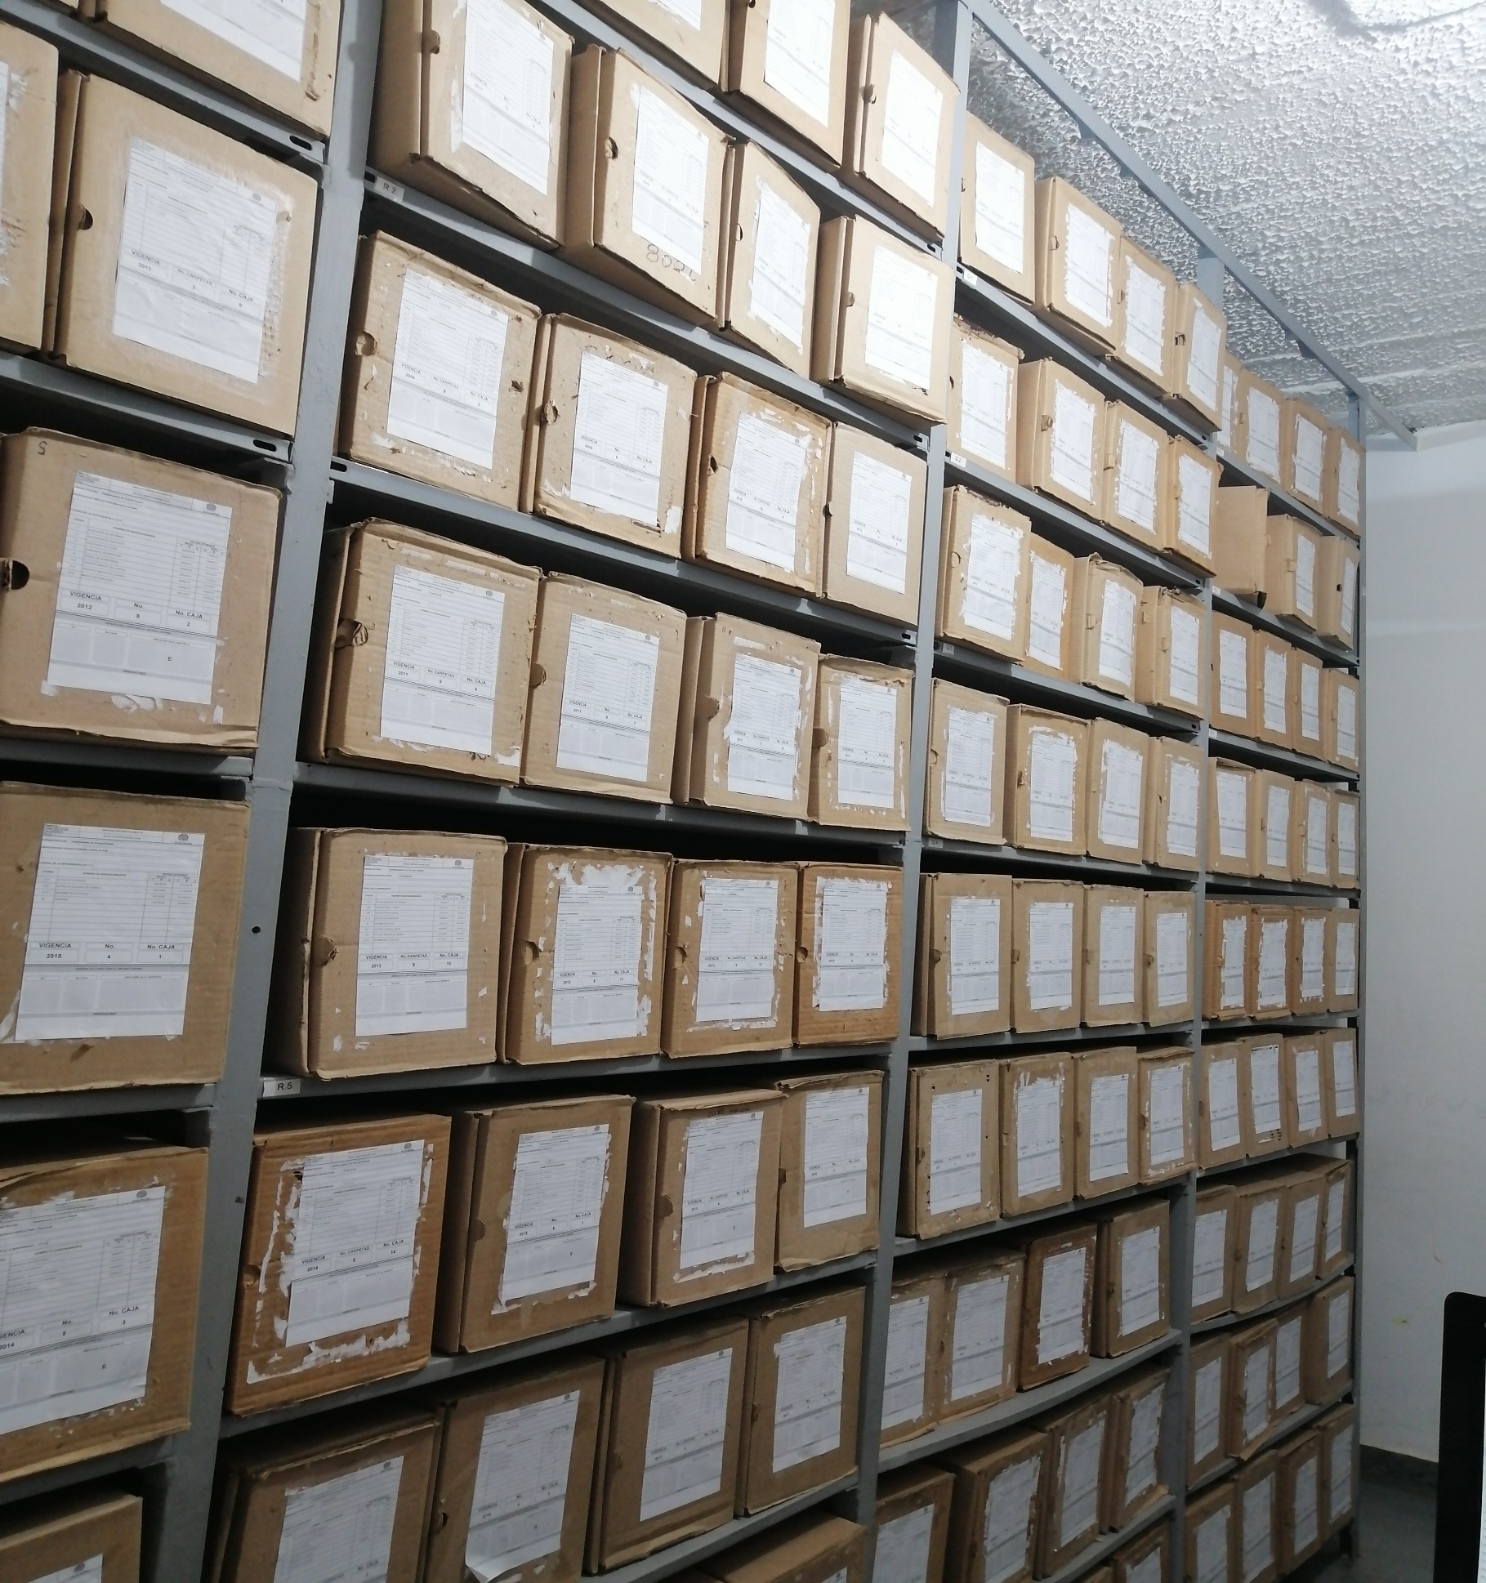
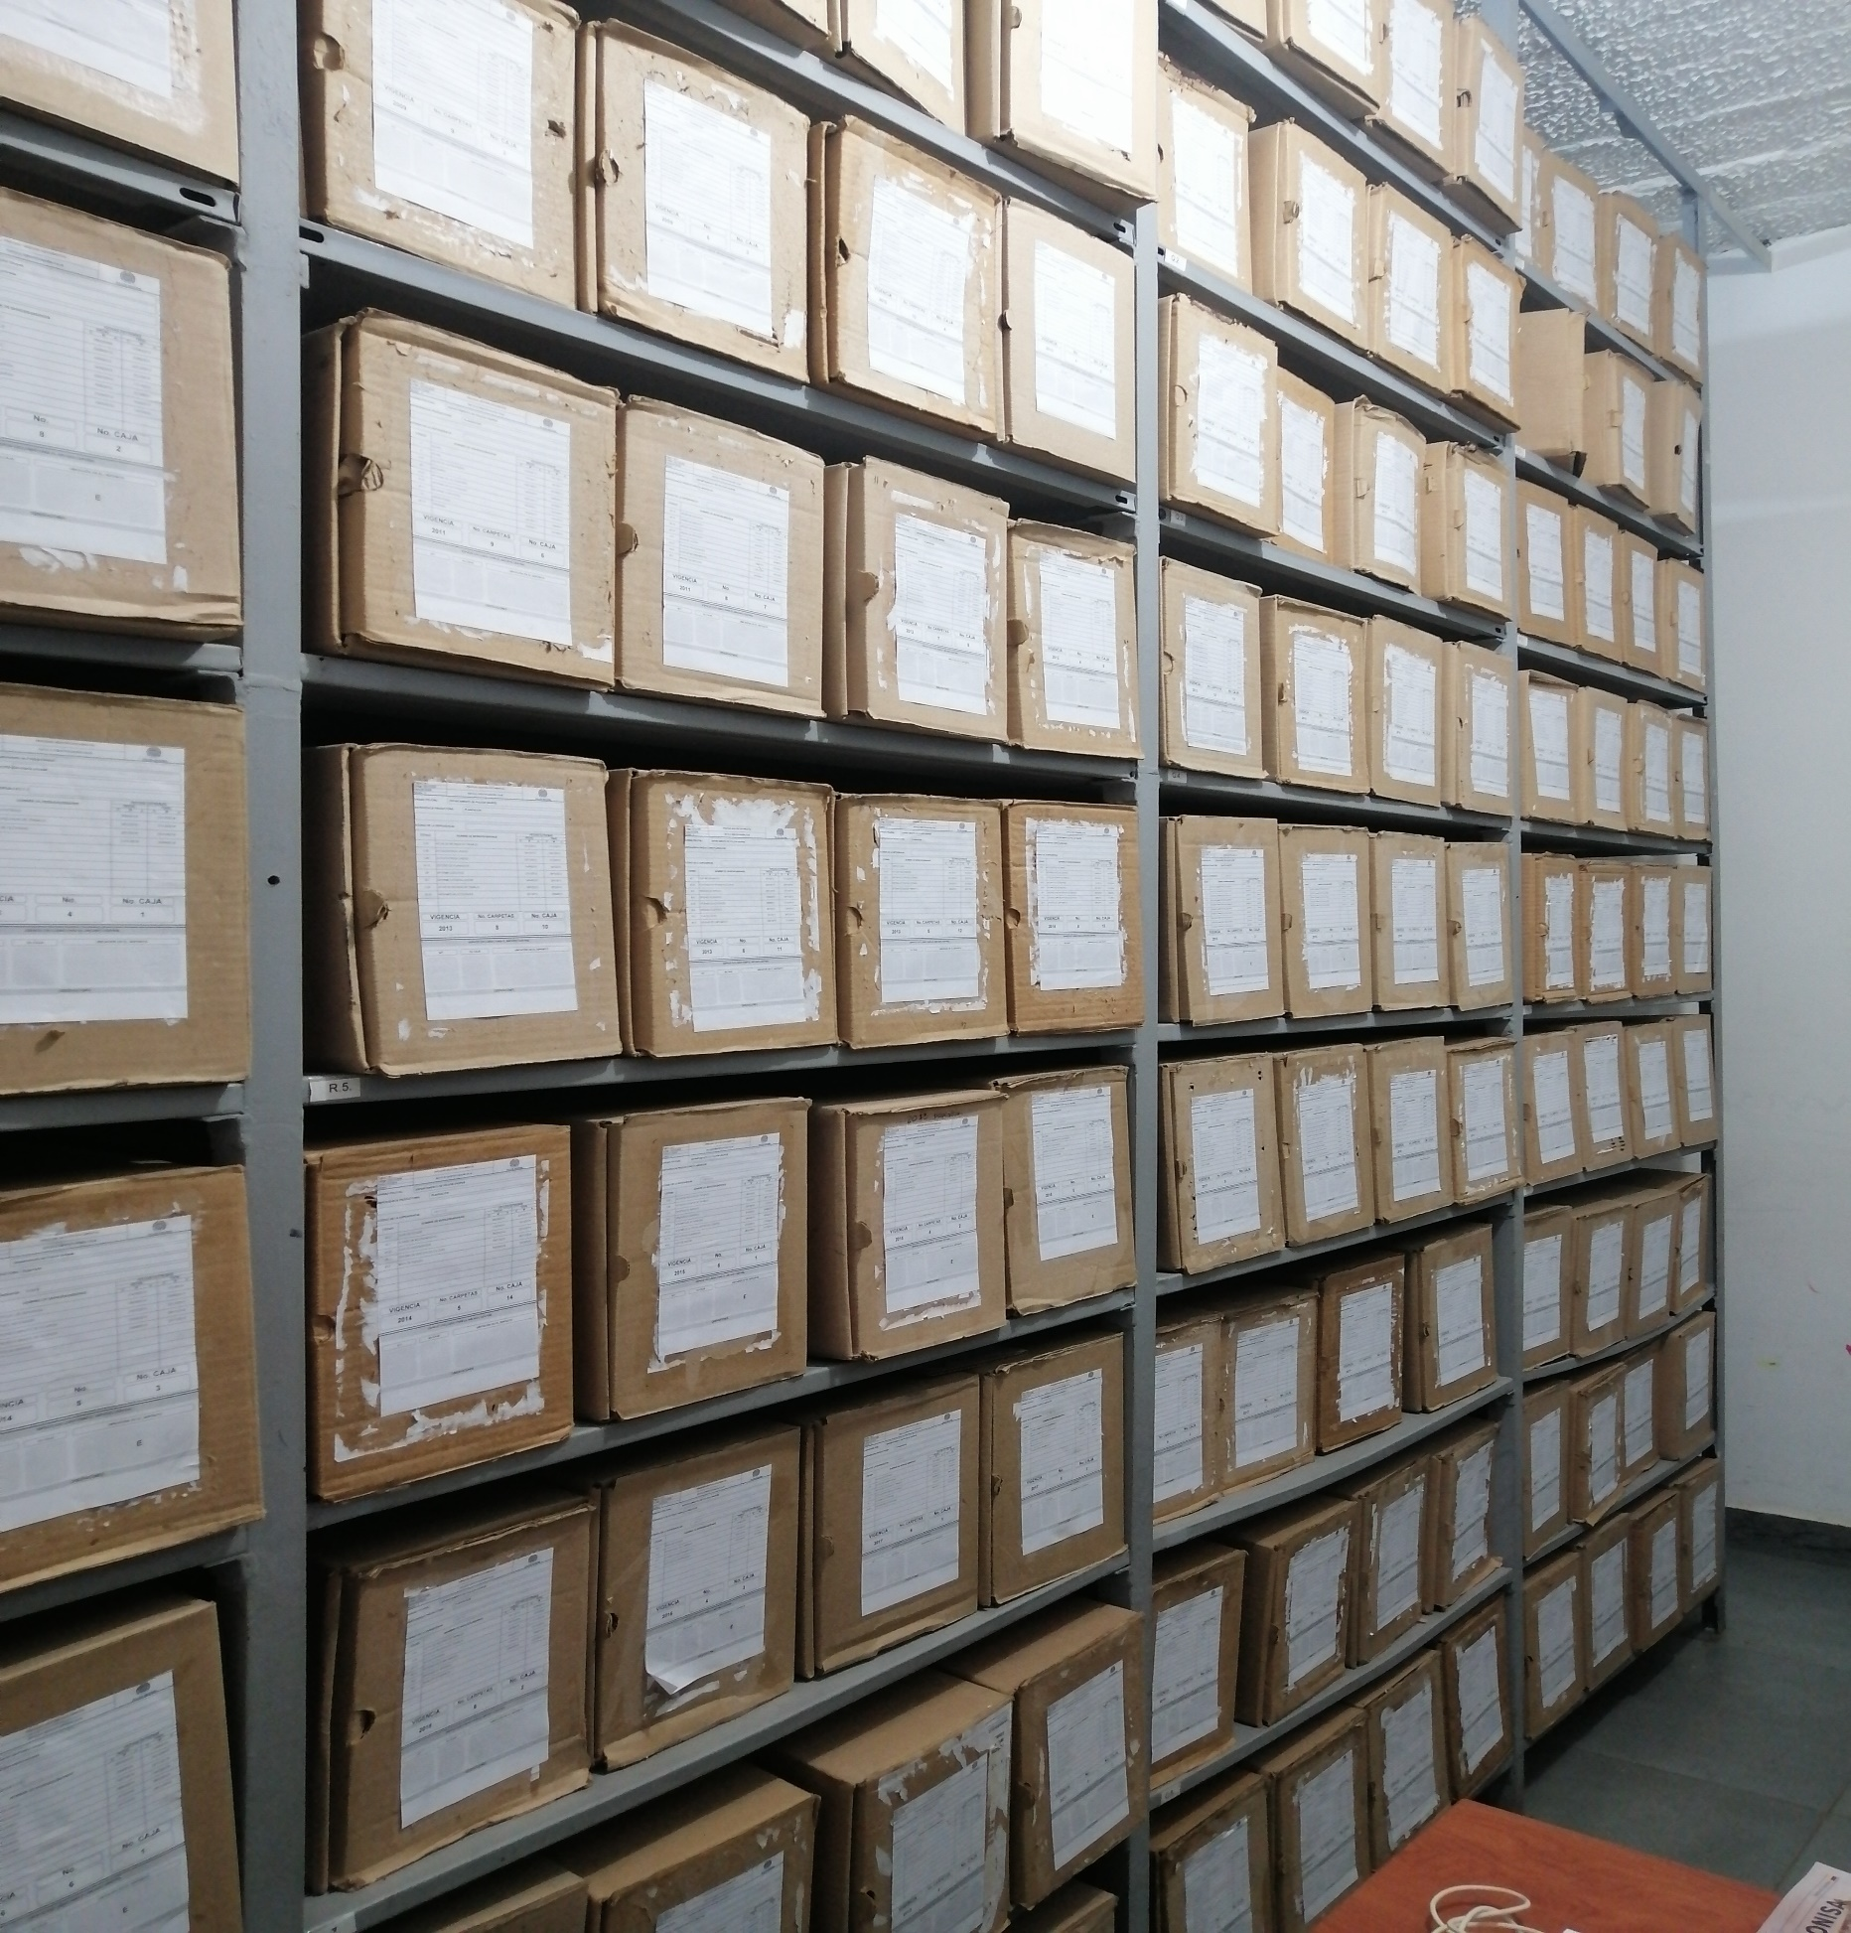

C. CARACTERÍSTICAS DE LA DOCUMENTACIÓN
IDENTIFICACIÓN DEL FONDO ACUMULDADO O DOCUMENTAL
UNIDAD POLICIAL |  |  |  |  |  | DEVAU |  |  |  | DEPENDENCIA PRODUCTORA: |  |  |  | ARCHIVO CENTRAL
ACERVO DOCUMENTAL
Fechas Extremas Acervo Documental |  |  |  |  | Cantidades de Unidades de Conservación Cajas |  | Cantidad Soporte Documental
Fecha Inicial |  | dia: | mes: | año: | 0 |  | Archivo de Gestión | Papel (carpetas) | Análogo | Digital | Planos | Libros | Videos | Fotografías |  | Cintas |  | Microfilmes |  | Magnéticos y ópticos |  | Pergaminos
fecha final |  | dia: | mes: | año: |  |  |  | 0 | N/A | N/A | N/A | N/A | N/A | N/A | N/A | N/A | N/A | N/A | N/A | N/A | N/A | N/A | N/A
Fecha Inicial |  | 23 | 1 | 1998 | 583 |  | Archivo Central | Papel (carpetas) | Análogo | Digital | Planos | Libros | Videos | Fotografías |  | Cintas |  | Microfilmes |  | Magnéticos y ópticos |  | Pergaminos
fecha final |  | 5 | 12 | 2024 |  |  |  | 3282 | N/A | N/A | N/A | N/A | N/A | N/A | N/A | N/A | N/A | N/A | N/A | N/A | N/A | N/A | N/A
Fecha Inicial |  |  |  |  | N/A |  | Archivo Intermedio | Papel (carpetas) | Análogo | Digital | Planos | Libros | Videos | Fotografías |  | Cintas |  | Microfilmes |  | Magnéticos y ópticos |  | Pergaminos
...

